Bermuda
50
100
150
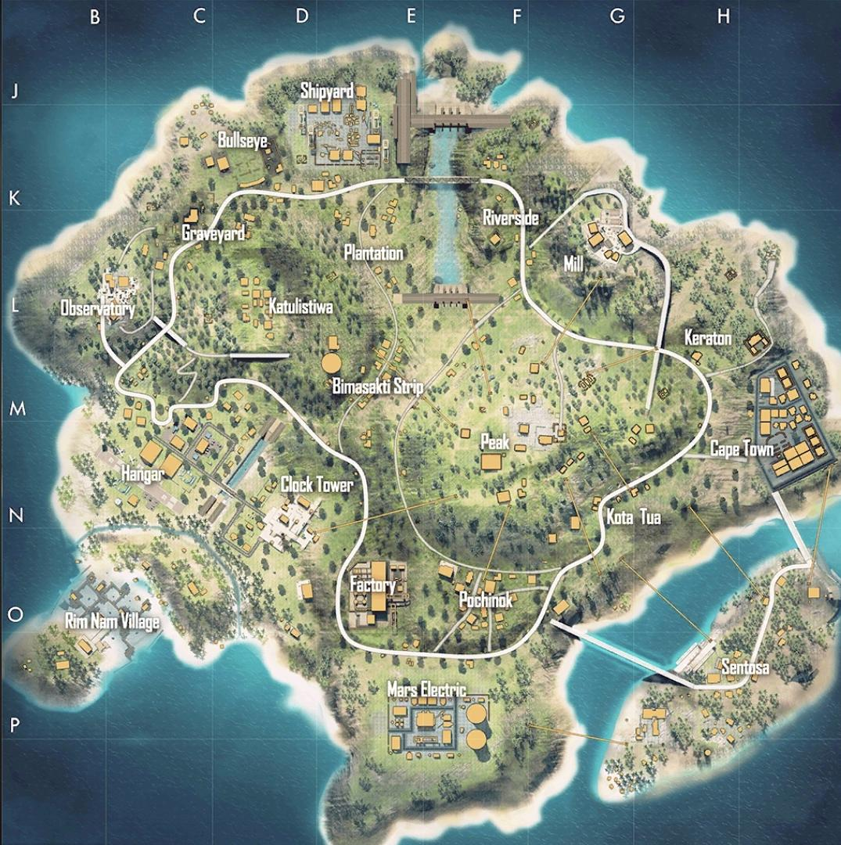
250
0
Imagen
200
300
350
400
450
500
550
650
700
750
600
800
850
900
950
1050
450
500
550
650
700
750
850
900
950
50
100
150
250
300
350
1000
 | 0 | 200 | 400 | 600 | 800 | 1000

